Teht1
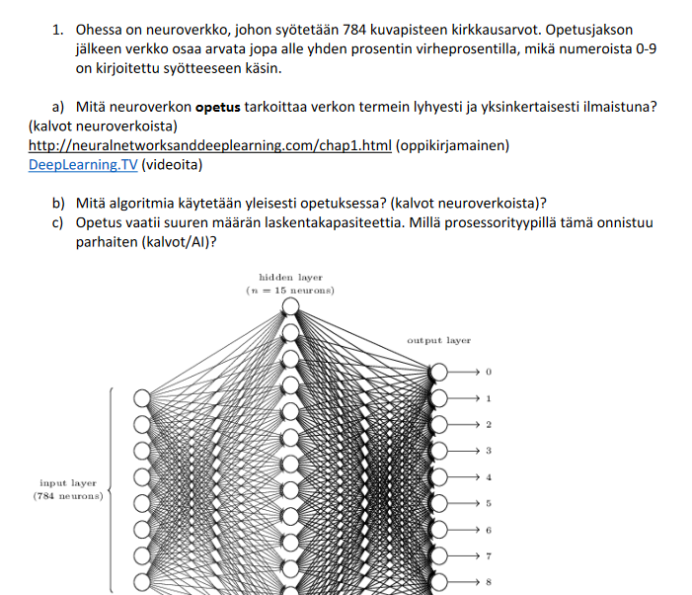
a. | Verkon painoja muutetaan lukuisia iteraatioita, tavoitteena minimoida keskimääräinen tunnistusvirhe
b. | Vastavirta-algoritmia (backpropagation)
c. | Näytönohjain (GPU)

Teht2
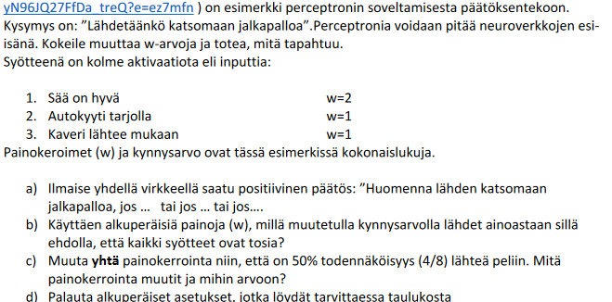
a. | Huomenna lähdemme katsomaan jalkapalloa jos sää on hyvä ja kaveri lähtee mukaan tai jos sää on hyvä ja autokyyti on tarjolla, tai jos kaikki nämä toteutuu
b. | Sää on hyvä
c. | Muutin sään painokertoimen kolmoseksi

Teht3
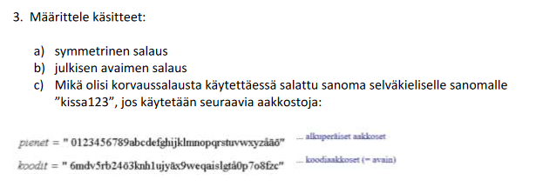
 |  |  |  |  |  |  |  |  | a. | Symmetrinen salaus on algoritmi, jossa teksti salataan, ja puretaan samalla avaimella.
 |  |  |  |  |  |  |  |  | b. | Julkisen avaimen salaus, on algoritmi, jossa tekstin salaamiseen, sekä purkamiseen on erilliset avaimet.
 |  |  |  |  |  |  |  |  |  | Teksti salataan julkisella avaimella, joka on yleisesti tiedossa, mutta purku onnistuu ainoastaan yksityisellä avaimella,
 |  |  |  |  |  |  |  |  |  | joka on tiedossa ainoastaan viestin vastaanottajalla
 |  |  |  |  |  |  |  |  | c. | 9ägg3mdv

Alkuperäinen | 0 | 1 | 2 | 3 | 4 | 5 | 6 | 7 | 8 | 9
Avain | 6 | m | d | v | 5 | r | b | 2 | 4 | ö

Alkuperäinen | a | b | c | d | e | f | g | h | i | j | k | l | m | n | o | p | q | r | s
Avain | 3 | k | n | h | 1 | u | j | y | ä | x | 9 | w | e | q | a | i | s | l | g

Alkuperäinen | k | i | s | s | a | 1 | 2 | 3
Avain | 9 | ä | g | g | 3 | m | d | v

Teht4
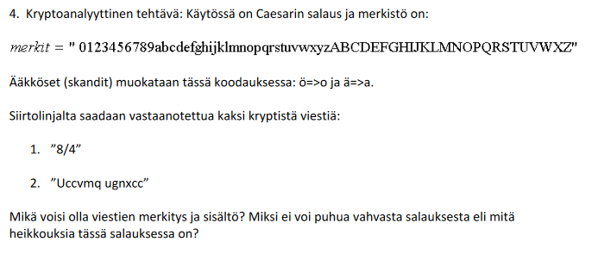
 |  |  |  |  |  |  |  |  | Caesarin salauksesa jokainen merkki muutetaan yksitellen toiseen tiettyä sääntöä noudattaen

 |  |  |  |  |  |  |  |  | 1. | 8/4=2 | Viestissä on muutettu jokaista merkkiä 2 aakkosten paikkaa sivuun
 |  |  |  |  |  |  |  |  | 2. | Viesti pystytään purkamaan muuttamalla jokainen merkki kaksi aakkosta vasemmalle.

 |  |  |  |  |  |  |  |  |  | U -> S | c -> a | v -> t | m -> k | q -> o | u -> s | g -> e | n -> l | x -> u | c -> a
 |  |  |  |  |  |  |  |  |  | Saatko | selvaa

 |  |  |  |  |  |  |  |  | Ceasarin salaus, on todella yksinkertainen, ja helppo purkaa myös ilman avainta, joka tässä tapauksessa on myös annettu.
 |  |  |  |  |  |  |  |  | Salaus on hyvin yleinen, ja se puretaan samalla tavalla, kuin salataankin.

a | b | c | d | e | f | g | h | i | j | k | l | m | n | o | p | q | r | s | t | u | v | w | x | y

